Beispiel Gebäude 1
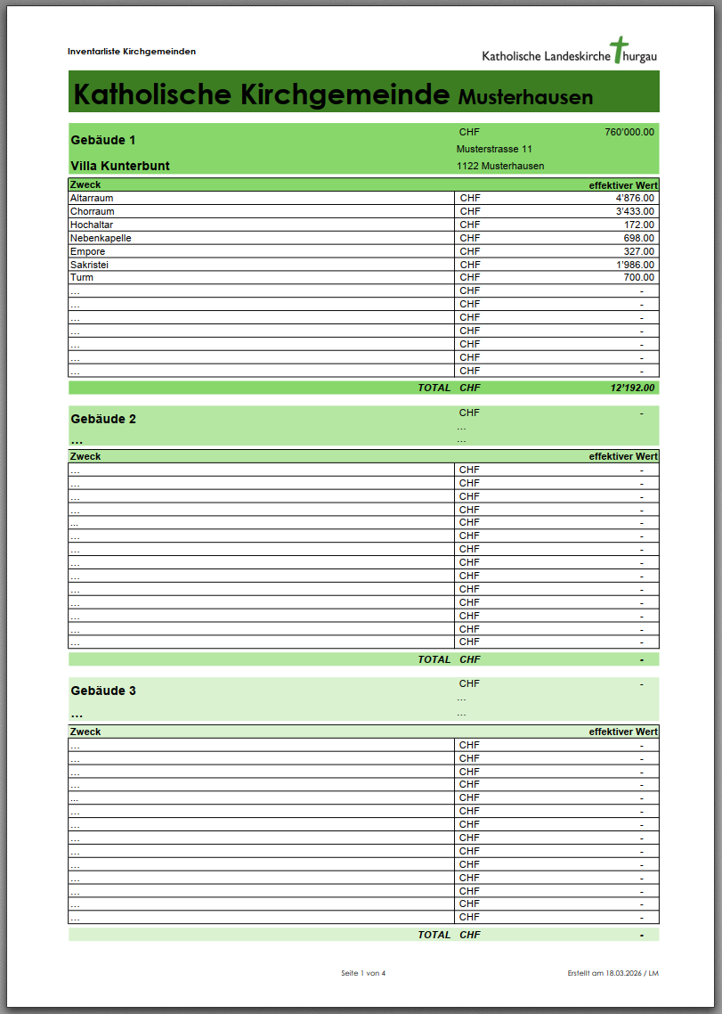
Katholische Kirchgemeinde | Musterhausen
Villa Kunterbunt | Anzahl | Richtwert pro Einheit | effektiver Wert | Bemerkungen
Musterstrasse 11
1122 Musterhausen
CHF 760,000.00
Total |  |  | CHF 12,192.00
Altarraum |  |  | CHF 4,876.00
Kirchenbänke Hauptschiff | 5.00 | 20.00 | CHF 100.00
Kirchenbänke Nebenschiffe | 30.00 | 10.00 | CHF 300.00
Stühle | 5.00 | 20.00 | CHF 100.00
Sitzkissen (total, ganze Kirche) | 4.00 | 547.00 | CHF 2,188.00
Gesangbuch 1: KG(total, ganze Kirche) | 1.00 | 45.00 | CHF 45.00
Gesangbuch 2: Riseup (total, ganze Kirche) | 2.00 | 5.00 | CHF 10.00
Gesangbuch 3 (total, ganze Kirche) | 5.00 | 2.00 | CHF 10.00
Audioanlage (für Musik) | 7.00 | 4.00 | CHF 28.00
Mikrofone (total, ganze Kirche) | 8.00 | 75.00 | CHF 600.00
Beamer / Leinwand | 9.00 | 7.00 | CHF 63.00
Liederanzeige (elektr.) | 9.00 | 75.00 | CHF 675.00
weitere Technik | 22.00 | 2.00 | CHF 44.00
Altar | 4.00 | 75.00 | CHF 300.00
Taufstein | 7.00 | 5.00 | CHF 35.00
Ministrantenglocken | 5.00 | 27.00 | CHF 135.00
Ministrantenkissen | 2.00 | 7.00 | CHF 14.00
Weihwasserbecken | 1.00 | 5.00 | CHF 5.00
Weihwassertank | 4.00 | 45.00 | CHF 180.00
Kerzenständer | 4.00 | 4.00 | CHF 16.00
Kruzifixe | 4.00 | 7.00 | CHF 28.00
Chorraum |  |  | CHF 3,433.00
Nebenorgel | 4 | CHF 4.00 | CHF 16.00
Epiano | 4 | CHF 36.00 | CHF 144.00
Teppiche | 4 | CHF 8.00 | CHF 32.00
Bilder | 2 | CHF 745.00 | CHF 1,490.00
Figuren | 7 | CHF 63.00 | CHF 441.00
Kruzifixe | 5 | CHF 54.00 | CHF 270.00
Kerzenständer | 25 | CHF 35.00 | CHF 875.00
Spots / Stehlampen | 75 | CHF 2.00 | CHF 150.00
Dekomaterial | 3 | CHF 5.00 | CHF 15.00
 |  |  | CHF -
 |  |  | CHF -
 |  |  | CHF -
 |  |  | CHF -
 |  |  | CHF -
 |  |  | CHF -
 |  |  | CHF -
 |  |  | CHF -
 |  |  | CHF -
 |  |  | CHF -
 |  |  | CHF -
Hochaltar |  |  | CHF 172.00
Figuren | 5 | CHF 4.00 | CHF 20.00
Bilder | 4 | CHF 4.00 | CHF 16.00
Tabernakel | 1 | CHF 5.00 | CHF 5.00
Kerzenständer | 2 | CHF 3.00 | CHF 6.00
Leuchten | 1 | CHF 7.00 | CHF 7.00
Spots / Stehlampen | 15 | CHF 6.00 | CHF 90.00
Teppiche | 7 | CHF 4.00 | CHF 28.00
 |  |  | CHF -
 |  |  | CHF -
 |  |  | CHF -
 |  |  | CHF -
 |  |  | CHF -
 |  |  | CHF -
 |  |  | CHF -
 |  |  | CHF -
 |  |  | CHF -
 |  |  | CHF -
 |  |  | CHF -
 |  |  | CHF -
 |  |  | CHF -
Nebenkapelle |  |  | CHF 698.00
Kirchenbänke | 2 | CHF 5.00 | CHF 10.00
Stühle | 9 | CHF 1.00 | CHF 9.00
Bilder | 72 | CHF 2.00 | CHF 144.00
Figuren | 4 | CHF 45.00 | CHF 180.00
Kruzifixe | 7 | CHF 41.00 | CHF 287.00
Leuchten | 4 | CHF 3.00 | CHF 12.00
Spots / Stehlampen | 2 | CHF 1.00 | CHF 2.00
Beichtstühle | 7 | CHF 6.00 | CHF 42.00
Tabernakel | 4 | CHF 2.00 | CHF 8.00
Dekomaterial | 4 | CHF 1.00 | CHF 4.00
 |  |  | CHF -
 |  |  | CHF -
 |  |  | CHF -
 |  |  | CHF -
 |  |  | CHF -
 |  |  | CHF -
 |  |  | CHF -
 |  |  | CHF -
 |  |  | CHF -
 |  |  | CHF -
Empore |  |  | CHF 327.00
Hauptorgel | 5 | 10 | CHF 50.00
Stühle | 1 | 4 | CHF 4.00
Bänke | 2 | 27 | CHF 54.00
Notenständer | 3 | 2 | CHF 6.00
spez. Gesangbücher | 7 | 7 | CHF 49.00
Notenmaterial | 5 | 7 | CHF 35.00
Teppiche | 4 | 27 | CHF 108.00
Spots / Stehlampen | 7 | 3 | CHF 21.00
 |  |  | CHF -
 |  |  | CHF -
 |  |  | CHF -
 |  |  | CHF -
 |  |  | CHF -
 |  |  | CHF -
 |  |  | CHF -
 |  |  | CHF -
 |  |  | CHF -
 |  |  | CHF -
 |  |  | CHF -
 |  |  | CHF -
Sakristei |  |  | CHF 1,986.00
Messgewänder mit Stola | 4 | 4 | CHF 16.00
Messbücher / Bibeln | 2 | 7 | CHF 14.00
Altartücher & Ambotücher (total, ganze Kirche) | 4 | 7 | CHF 28.00
Kruzifixe | 4 | 5 | CHF 20.00
Figuren | 5 | 7 | CHF 35.00
Bilder | 8 | 17 | CHF 136.00
Krippenfiguren | 86 | 9 | CHF 774.00
weitere Figuren (z.B. für Karfreitag) | 8 | 64 | CHF 512.00
Abendmalsbecher / Kelche (total, ganze Kirche) | 7 | 6 | CHF 42.00
Rauchfass mit Schiffli | 7 | 7 | CHF 49.00
Monstranz | 5 | 5 | CHF 25.00
Ministrantengwändli | 6 | 4 | CHF 24.00
Bestand Kerzen / Hostien / Messwein | 8 | 4 | CHF 32.00
Opferkörbe | 5 | 24 | CHF 120.00
Taufgarnitur etc. | 3 | 35 | CHF 105.00
Putzgeräte inkl. Reinigungsmaterial | 5 | 7 | CHF 35.00
Material Hauswartung / Werkzeug | 4 | 2 | CHF 8.00
weiteres Verbrauchsmaterial | 3 | 2 | CHF 6.00
Schränke / Kästen / Küche | 5 | 1 | CHF 5.00
 |  |  | CHF -
Turm |  |  | CHF 700.00
Zifferblätter der Turmuhr | 4 | 4 | CHF 16.00
Uhrwerk (mechanisch) | 5 | 1 | CHF 5.00
Glocken mit Läutwerk / Glockenstuhl | 2 | 2 | CHF 4.00
Steigleitung Feuerwehr | 24 | 7 | CHF 168.00
spez. Sicherheitsinstallationen | 1 | 4 | CHF 4.00
Putzgeräte inkl. Reinigungsmaterial | 4 | 2 | CHF 8.00
ev. weitere Hilfsgeräte | 3 | 7 | CHF 21.00
Material Hauswartung / Werkzeug | 3 | 5 | CHF 15.00
Schränke / Kästen / Küche | 4 | 1 | CHF 4.00
div. Material (Fahnen etc) | 7 | 42 | CHF 294.00
Spots & Leuchten | 5 | 4 | CHF 20.00
Lager Verbrauchsmaterial | 3 | 47 | CHF 141.00
 |  |  | CHF -
 |  |  | CHF -
 |  |  | CHF -
 |  |  | CHF -
 |  |  | CHF -
 |  |  | CHF -
 |  |  | CHF -
 |  |  | CHF -
… |  |  | CHF -
 |  |  | CHF -
 |  |  | CHF -
 |  |  | CHF -
 |  |  | CHF -
 |  |  | CHF -
 |  |  | CHF -
 |  |  | CHF -
 |  |  | CHF -
 |  |  | CHF -
 |  |  | CHF -
 |  |  | CHF -
 |  |  | CHF -
 |  |  | CHF -
 |  |  | CHF -
 |  |  | CHF -
 |  |  | CHF -
 |  |  | CHF -
 |  |  | CHF -
 |  |  | CHF -
 |  |  | CHF -
… |  |  | CHF -
 |  |  | CHF -
 |  |  | CHF -
 |  |  | CHF -
 |  |  | CHF -
 |  |  | CHF -
 |  |  | CHF -
 |  |  | CHF -
 |  |  | CHF -
 |  |  | CHF -
 |  |  | CHF -
 |  |  | CHF -
 |  |  | CHF -
 |  |  | CHF -
 |  |  | CHF -
 |  |  | CHF -
 |  |  | CHF -
 |  |  | CHF -
 |  |  | CHF -
 |  |  | CHF -
 |  |  | CHF -
… |  |  | CHF -
 |  |  | CHF -
 |  |  | CHF -
 |  |  | CHF -
 |  |  | CHF -
 |  |  | CHF -
 |  |  | CHF -
 |  |  | CHF -
 |  |  | CHF -
 |  |  | CHF -
 |  |  | CHF -
 |  |  | CHF -
 |  |  | CHF -
 |  |  | CHF -
 |  |  | CHF -
 |  |  | CHF -
 |  |  | CHF -
 |  |  | CHF -
 |  |  | CHF -
 |  |  | CHF -
 |  |  | CHF -
… |  |  | CHF -
 |  |  | CHF -
 |  |  | CHF -
 |  |  | CHF -
 |  |  | CHF -
 |  |  | CHF -
 |  |  | CHF -
 |  |  | CHF -
 |  |  | CHF -
 |  |  | CHF -
 |  |  | CHF -
 |  |  | CHF -
 |  |  | CHF -
 |  |  | CHF -
 |  |  | CHF -
 |  |  | CHF -
 |  |  | CHF -
 |  |  | CHF -
 |  |  | CHF -
 |  |  | CHF -
 |  |  | CHF -
… |  |  | CHF -
 |  |  | CHF -
 |  |  | CHF -
 |  |  | CHF -
 |  |  | CHF -
 |  |  | CHF -
 |  |  | CHF -
 |  |  | CHF -
 |  |  | CHF -
 |  |  | CHF -
 |  |  | CHF -
 |  |  | CHF -
 |  |  | CHF -
 |  |  | CHF -
 |  |  | CHF -
 |  |  | CHF -
 |  |  | CHF -
 |  |  | CHF -
 |  |  | CHF -
 |  |  | CHF -
 |  |  | CHF -
… |  |  | CHF -
 |  |  | CHF -
 |  |  | CHF -
 |  |  | CHF -
 |  |  | CHF -
 |  |  | CHF -
 |  |  | CHF -
 |  |  | CHF -
 |  |  | CHF -
 |  |  | CHF -
 |  |  | CHF -
 |  |  | CHF -
 |  |  | CHF -
 |  |  | CHF -
 |  |  | CHF -
 |  |  | CHF -
 |  |  | CHF -
 |  |  | CHF -
 |  |  | CHF -
 |  |  | CHF -
 |  |  | CHF -
… |  |  | CHF -
 |  |  | CHF -
 |  |  | CHF -
 |  |  | CHF -
 |  |  | CHF -
 |  |  | CHF -
 |  |  | CHF -
 |  |  | CHF -
 |  |  | CHF -
 |  |  | CHF -
 |  |  | CHF -
 |  |  | CHF -
 |  |  | CHF -
 |  |  | CHF -
 |  |  | CHF -
 |  |  | CHF -
 |  |  | CHF -
 |  |  | CHF -
 |  |  | CHF -
 |  |  | CHF -
 |  |  | CHF -

